Program Flow
■ Program Flow

휴복직 신청/조회
휴복직 조회

■ 사용자/권한

■ 특이 사항

화면 Layout
TAL.KLLPJ_11300으로 이동
1
■ UI화면 스케치
사원검색 팝업
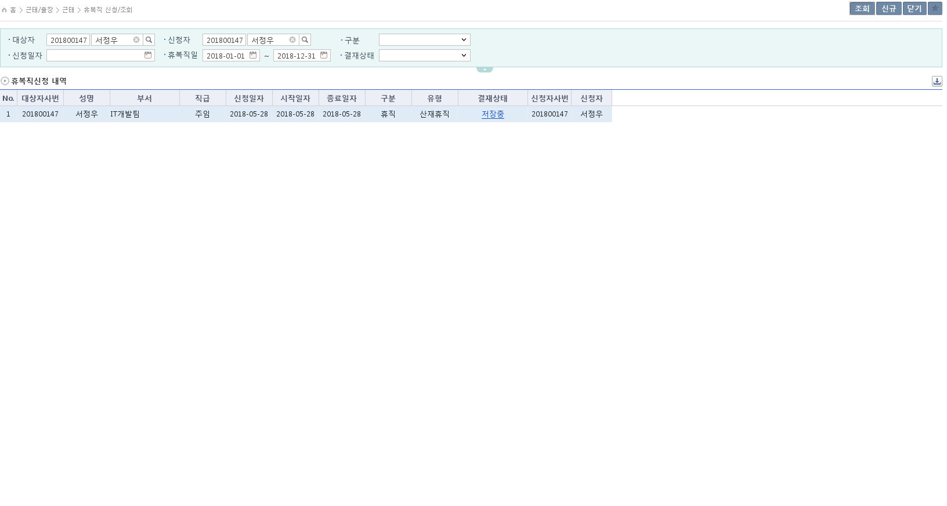
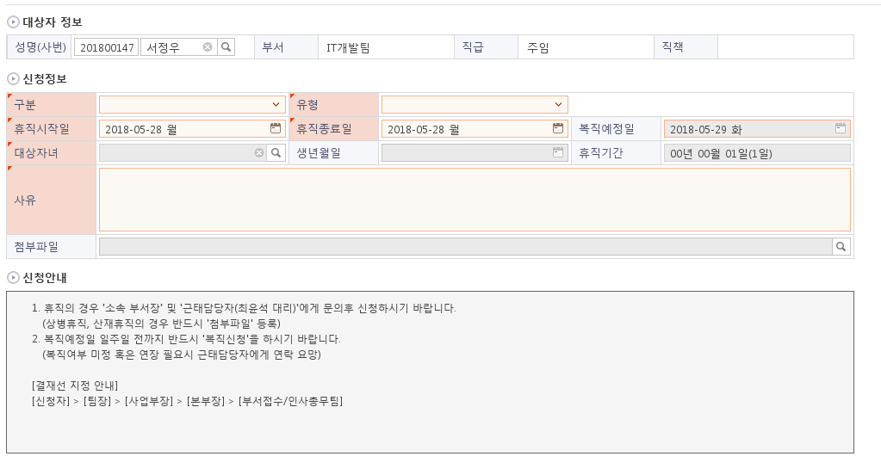
 | *기본화면

2

3

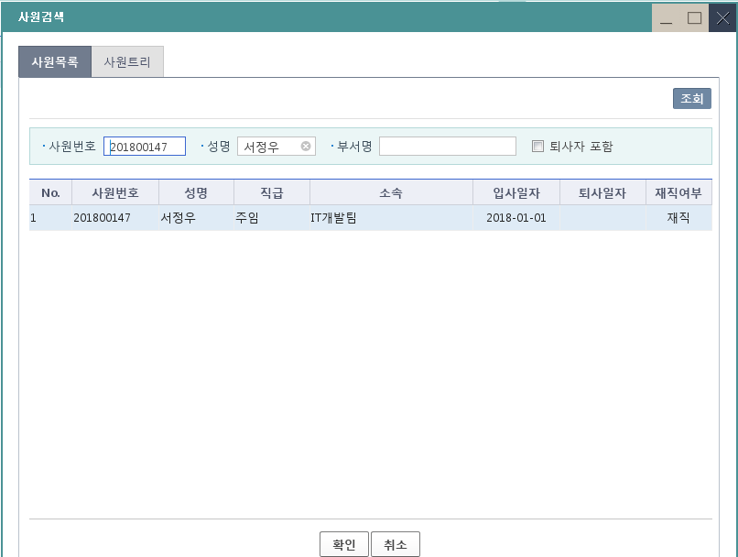

그리드 행 더블클릭 시
4
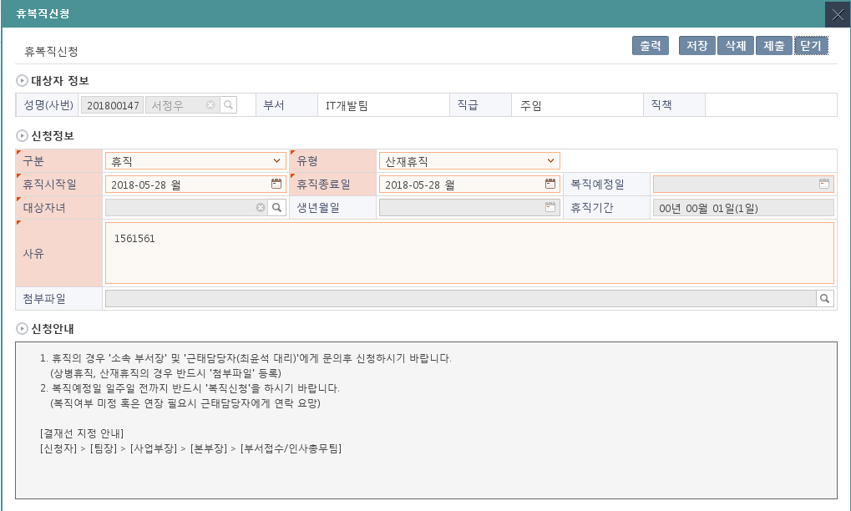

2019-06-13
차년도 12월31일로 변경
■ 추가설명 (선택)
 | 1. 신규 버튼을 클릭하면 신규등록 화면으로 이동한다(TAL.KLLPJ_11300.휴복직신청(SSHR).xlsx 참조).
 | 2. 조회조건의 대상자, 신청자는 로그인 사용자의 정보로 세팅한다.
 | 3. 조회조건의 휴복직일은 당해의 1월 1일부터 12월 31일까지로 세팅한다.
 | 4. 목록의 행을 더블클릭하면 상세페이지로 이동한다(TAL.KLLPJ_11300.휴복직신청(SSHR).xlsx 참조).
 | 5. 결재상태 필드가 '저장중'이 아닐 때 클릭하면 전자결재 페이지가 팝업된다.

CO00043912 수정내용
신규휴직코드 확인
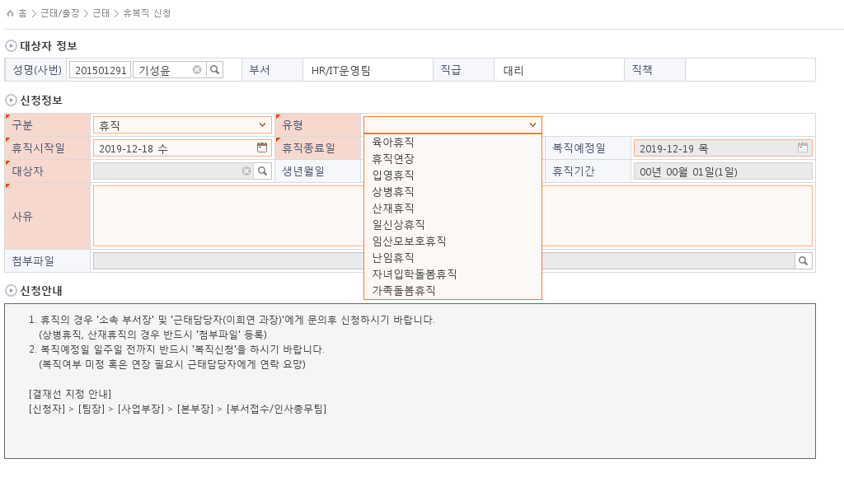

가족돌봄휴직 기간은 30일 이상이어야 합니다. 메시지 확인
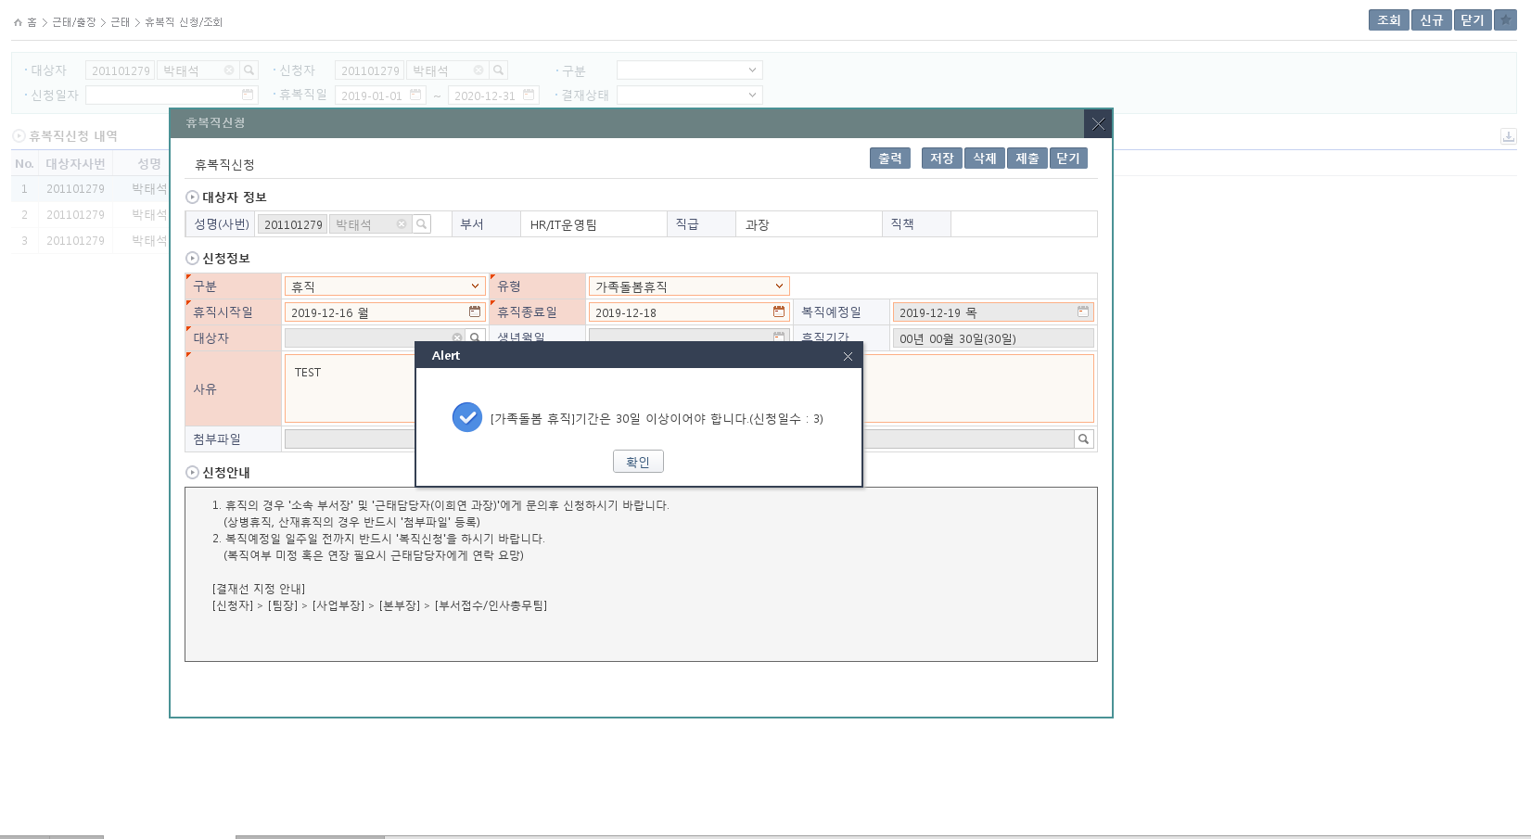

가족돌봄휴직, 가족돌봄휴가 에 대한 일수 체크, 휴직연장시에도 일수 체크
해당년도별 한도 90일에 대해 체크후 메시지 처리
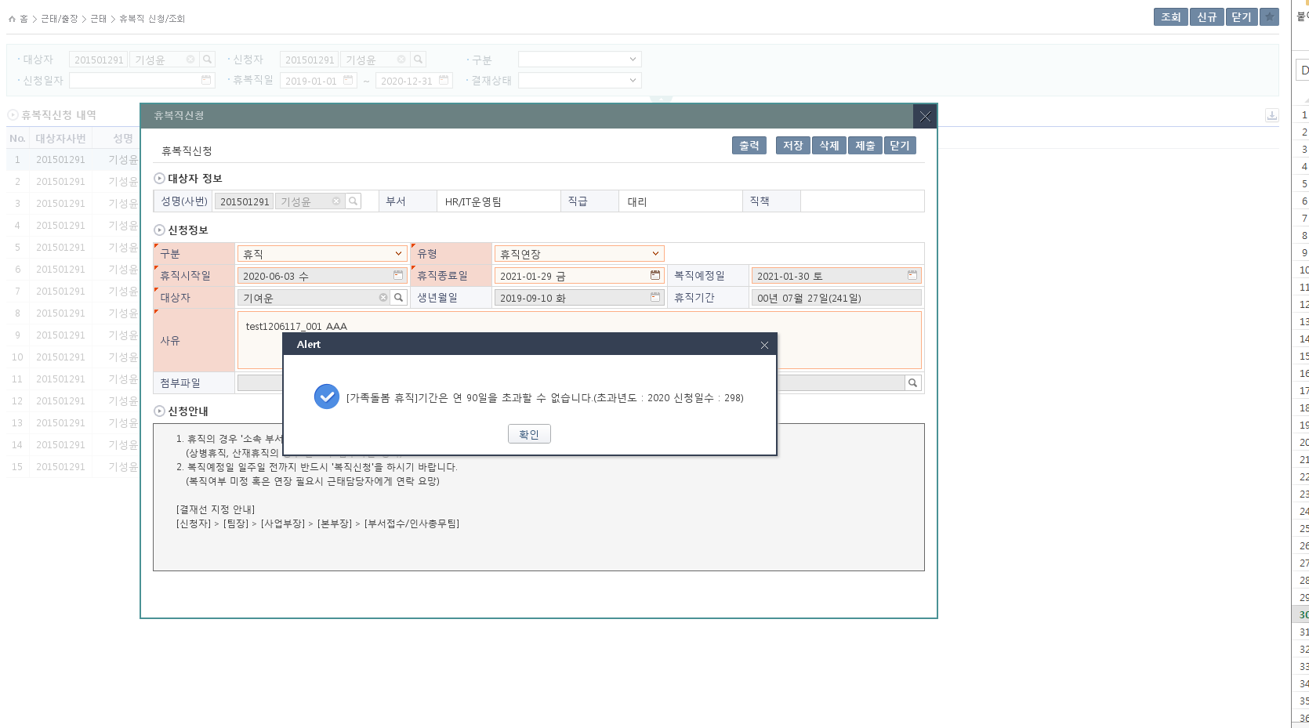

대상자 선택 자료사번 변경
가족돌봄휴직인경우
02:남편, 03:처, 06:조부, 07:조모, 08:부, 09:모, 10:아들, 11:딸, 16:손자, 17:손녀, 26:장인, 27:장모
선택할수 있음
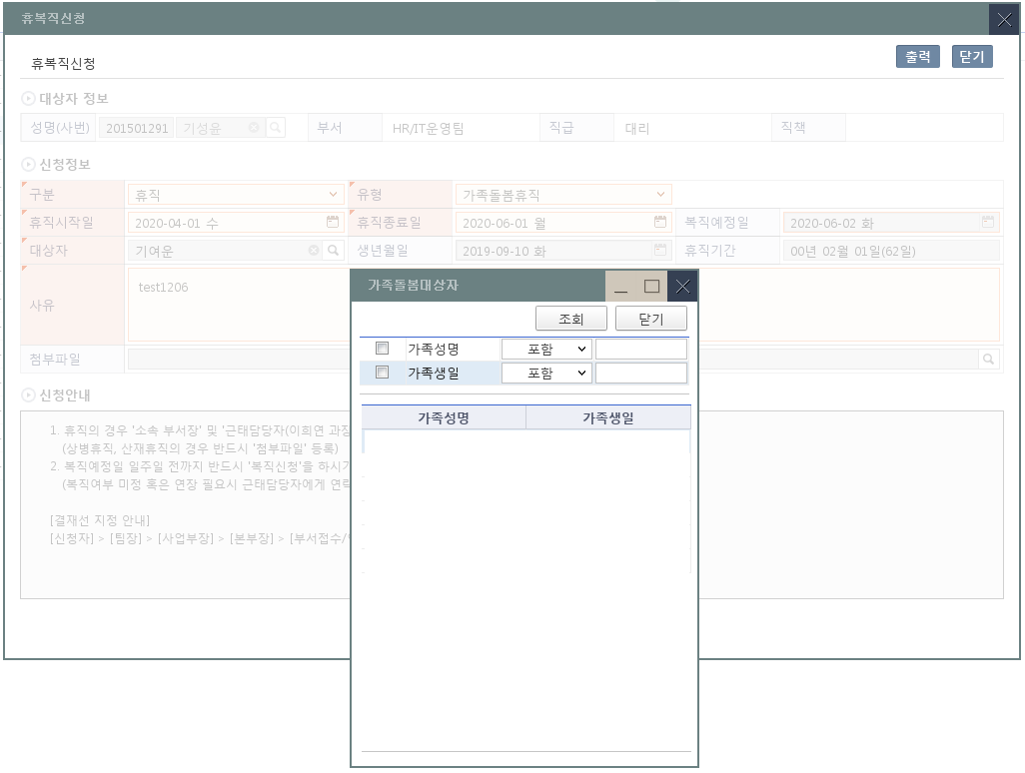

이외의 휴직의 경우 자녀만 선택가능
10:아들, 11:딸

CO00049345 대상화면 : 휴복직신청조회
1. 복직일자 컬럼 추가
- 기존 복직일자를 확인하려면 상세내용에서만 확인할수 있어 개선요청
2. 종료일자 명칭 변경 --> 종료일자 (예정일자)

조회화면

상세화면
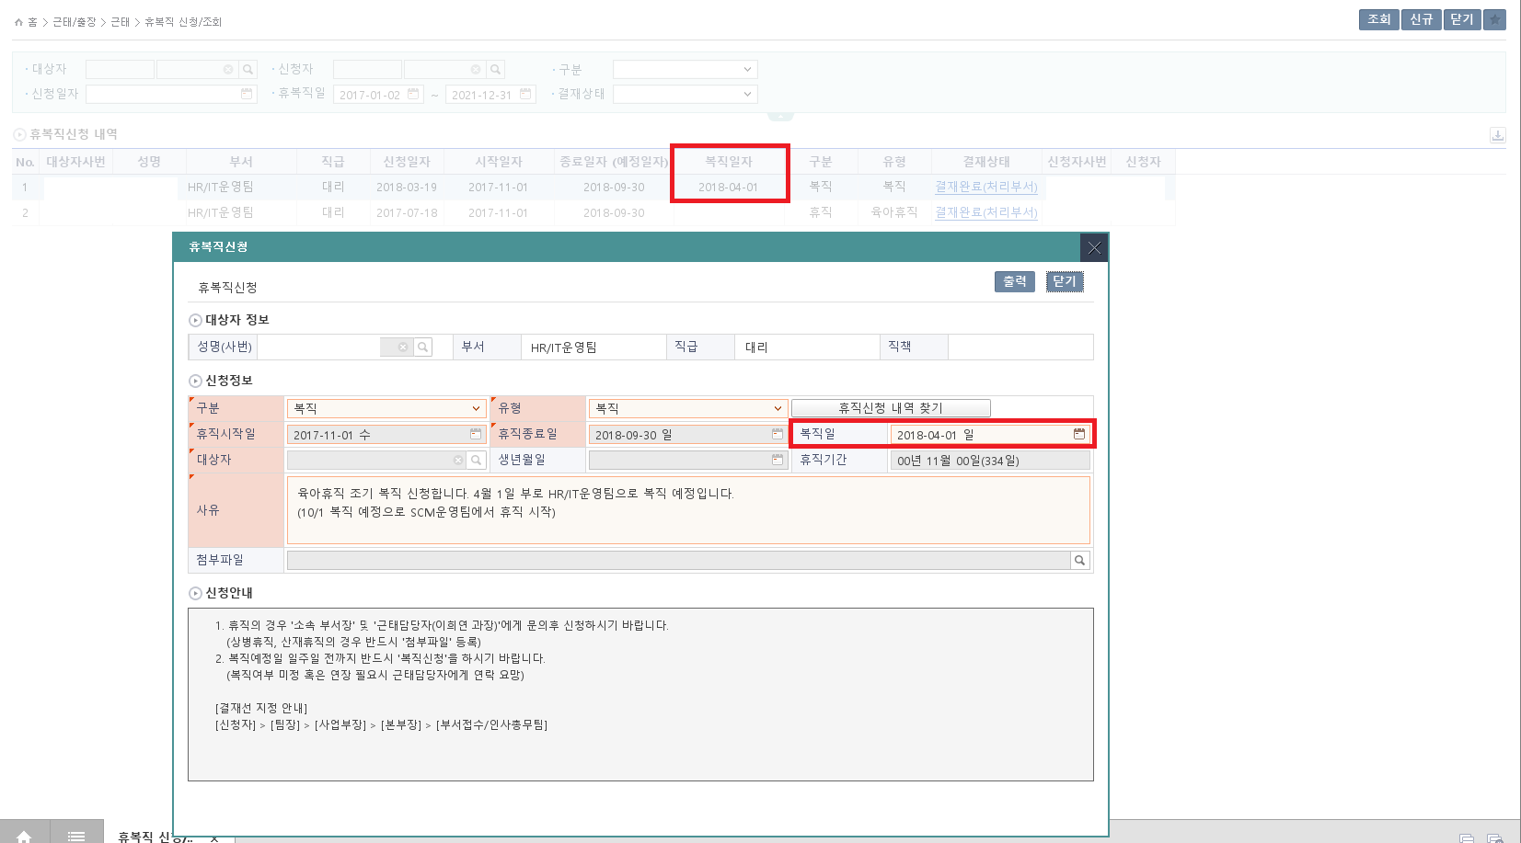

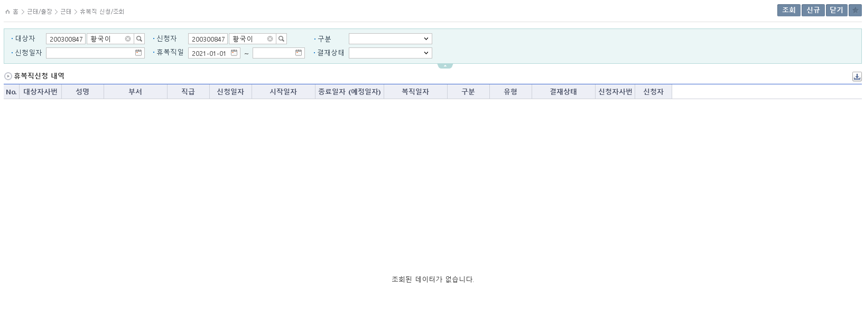

2021-07-22
휴복직일 필수값 체크 추가

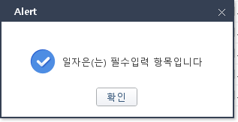

휴복직일은(는)

■ 추가설명 (선택)
 | ▶
 | ▶

Event 작성가이드
◈ 화면Control
 | ■ UI 화면 요소 설명
 | Screen 영역 | Screen Object | 속성 | DB |  | Default(초기화) | Default(초기화) | Default(초기화) | 필수 | 필수 | 필수 | Validation | Validation | Validation | Event
 |  |  |  | 테이블 | 칼럼 | 본사 권한 | 매장 권한 | LoV | Master 조회 | Master 저장 | 상세조회 | Master 조회 | Master 저장 | 상세조회
1
 | Master 버튼 | 조회 | 버튼 |  |  | 활성 | 활성 |  |  |  |  |  |  |  | 클릭시 > [Master 조회logic]
 |  | 저장 | 버튼 |  |  | 활성 | 비활성 |  |  |  |  |  |  |  | 클릭시 > [Master 저장logic]
2
 | 상세 버튼 | 상세 조회 | 버튼 |  |  | 활성 | 비활성 |  |  |  |  |  |  |  | 클릭시 > [상세조회logic]

 | [가이드라인]
 | Screen Object 중 event가 있다면(버튼/팝업) "필수", "Validation" 항목을 추가하고 내용을 작성한다.
 | Event 에서 [logic]을 작성하면 logic 탭에서 상세 내용을 기술한다.

◈ Logic
 | ■ Logic 설명
 | Logic명 | 처리방법 | 변경일 |  |  | 내용 |  |  |  | 메시지
 | Master 조회logic | 서버(CSI) |  |  |  | input : 재고DO
 |  |  |  |  |  | process : 재고DO 검색조건을 확인한다 검색 조건이 없으면 검색 조건을 넣으라는 메시지를 보내준다. 검색 조건이 있으면 검색 조건으로 재고 목록을 조회한다. |  |  |  | [MSG(E)] MSG001 : 검색조건을 입력하세요.
 |  |  |  |  |  | exception :
 |  |  |  |  |  | output : List<재고DO>
 | Master 저장logic |  |  |  |  | input : 재고DO
 |  |  |  |  |  | process :
 |  |  |  |  |  | exception :
 |  |  |  |  |  | output : List<재고DO>
 | 상세조회logic | 서버 |  |  |  | input : 재고DO |  |  |  | [MSG(E)] MSG002 : ~~는 필수 입력입니다.
 |  |  |  |  |  | process :~~~~~~~~~~~~~~
 |  |  |  |  |  | exception :
 |  |  |  |  |  | output : List<재고DO>

